詳細クラス図
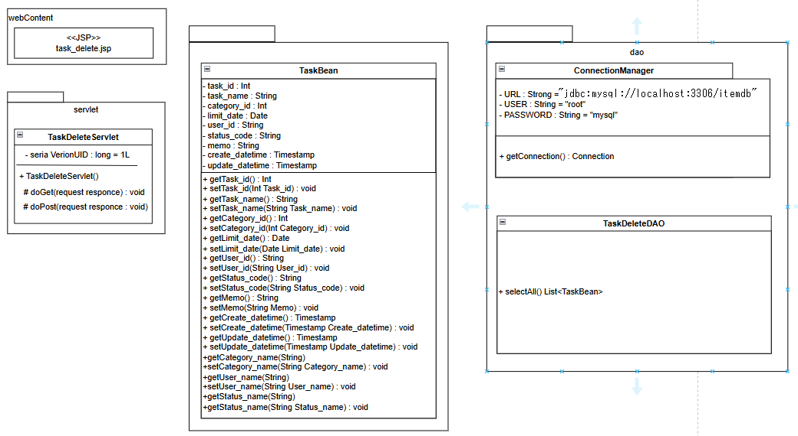
詳細クラス図 | システム名 | グループ名 | 作成日 | 担当 | 承認印
 | task_mgmt_system | 57期 | 2025-08-18 | 細貝

画面設計書(削除確認画面)
画面設計書 | システム名 |  | グループ名 |  | 作成日 | 担当 | 承認印
 | task_mgmt_system |  | 57期 |  | 2025-08-12 | 細貝

画面名称 | タスク削除確認画面
画面レイアウト
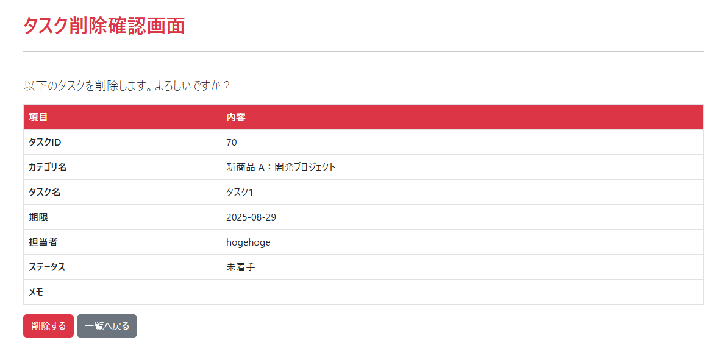

フォーム定義
action | TaskDeleteServlet (削除実行フォーム) |  |  |  |  | method | POST
action | TaskListServlet (一覧へ戻るフォーム) |  |  |  |  | method | GET
識別ID | ラベル | type | name | value | 備考
btnDelete | 削除する | submit |  | 削除する | 押下で削除実行 （TaskDeleteServlet#doPost → 削除完了画面へ）
btnBack | 一覧へ戻る | submit |  | 一覧へ戻る | タスク一覧画面へ遷移（パラメータ不要）

画面設計書(削除完了画面)
画面設計書 | システム名 |  | グループ名 |  | 作成日 | 担当 | 承認印
 | task_mgmt_system |  | 57期 |  | 2025-08-12 | 細貝

画面名称 | 削除結果画面
画面レイアウト
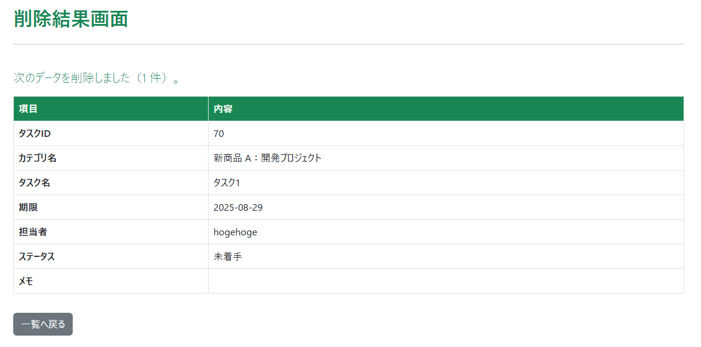

フォーム定義
action | TaskListServlet |  |  |  |  | method | GET
識別ID | ラベル | type | name | value | 備考
backToListForm |  | form |  |  | 一覧へ戻るだけの単一フォーム
btnBack | 一覧へ戻る | submit |  | 一覧へ戻る | タスク一覧へ遷移（パラメータ送信なし）

